Test Profile
Estos Resultados se obtienen de la Hoja "Estadísticas" que se obtiene de exportar los "Performance Results " del MSA. Es importante que ajustéis el tamaño de las filas a vuestra impresora porque lo ideal es que ocupe un folio exacto para que podías tenerlo en un sitio accesible con el fin de monitorizar la estrategia

TEST PROFILE |  |  |  |  |  |  |  |  | SIMULACIÓN DE MONTECARLO

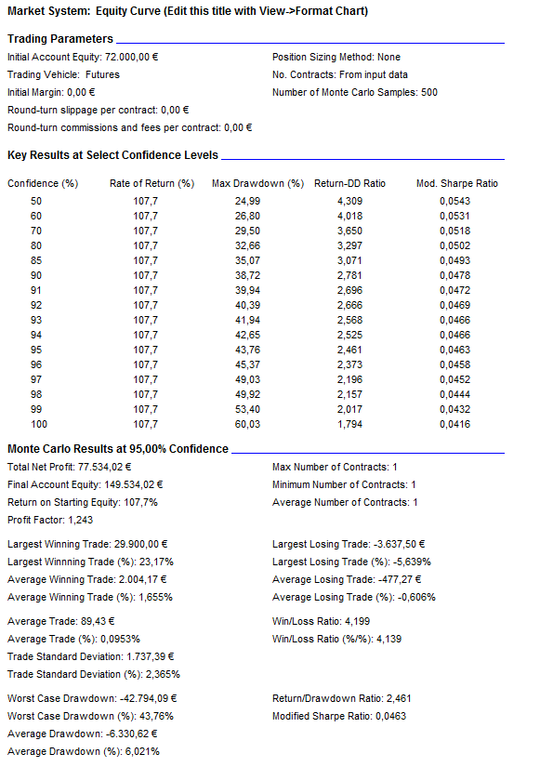
Sistema | ARYSA
Mercado | DAX |  | Divisa | €
Periodo WF | 2001-2004 Y 2010-2012 |  | Garantías | 15,000 € |  | Comisiones | 5 €
Capital Inicial | 72,000 € |  | Slippage r/t | 20 € |  | Round-Turn | 25 €

Test Profile

Resultados en su Divisa
 | Nominal | Banda sup | Banda inf | Max | Min.
Bº anual | 11,076.29 € | 28,820.82 | -6,668.24 | 35,893 € | -5,961 €
Desviacion típica anual | 17,744.53
Bº anual%(resp.capital) | 15.38%
Bº anual % (resp. Nominal contrato) | 6.15%

 | 2001 | 2002 | 2003 | 2004 | 2010 | 2011 | 2012
Bº Anual | 35,413 € | 7,464 € | -2,992.14 | 10,010.00 | -2,292.50 | 35,892.80 | -5,961.07

 | Medio | B.Sup | B.Inf | (+/- 2 Desv.Tipicas)
Bº Mensual | 994.03 € | 11,068 € | -9,079 €
Desv.Tipica | 5,036.75 €

 | Medio | B.Sup | B.Inf | (+/- 2 Desv.Tipicas)
Bº Semanal | 586 € | 4,335 € | -3,163 €
Desv.Tipica | 1,874 €

 | Medio | B.Sup | B.Inf | (+/- 2 Desv.Tipicas)
Bº Diario | 278.14 € | 8,887 € | -8,331 €
Desv.Tipica | 4,304.34 €

Estadísticos por Negocio
 | Media | Max | Min.
Número de Negocios por Año | 123.9 | 193 | 81
Número Total Negocios | 867
Fiabilidad | 23.66% | 27.16% | 16.06%

Negocio Medio | 89.43 € | (Incluido Slippage y Comisiones)
Desviación típica | 1,737.39 €
Bandas de Negocio(Media+/- 3 Desv.) | 89.43 | 5,301.60 | -5,122.74

Mejor Negocio | 29,900.00
Media Negocios ganadores | 2,004.17
Max. Nº Negocios Ganadores Consec. | 5

Peor Negocio | -3,637.50
Media Negocios perdedores | -477.27
Max. Nº Negocios Perdedores Consec. | 22

Drawdowns
 | Media
DrawDown Medio | -4,668.61 €
DrawDown Medio (en% Equity) | 3.67%
Trades en Drawdown | 139.00
Mayor Drawdown | -31,452
Mayor Drawdown (en% Equity) | 18.28%

 | EQUITY CURVE TRADE A TRADE |  |  |  |  |  |  | DISTRIBUCIÓN MENSUAL DE RENTABILIDADES
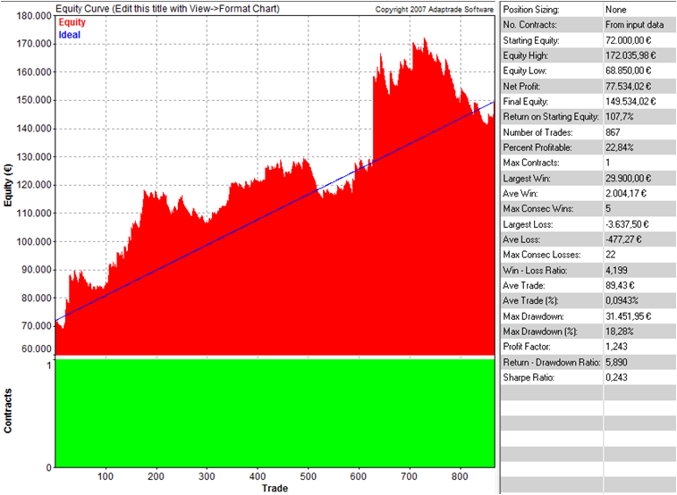
 | NET PROFIT
Jan-01 | (€1,325.00)
Feb-01 | €8,837.50
Mar-01 | €7,262.50
Apr-01 | €2,775.00
May-01 | (€5,125.00)
Jun-01 | €5,237.50
Jul-01 | €2,387.50
Aug-01 | €4,325.00
Sep-01 | (€2,487.50)
Oct-01 | €4,512.50
Nov-01 | €1,862.50
Dec-01 | €7,150.00
Jan-02 | (€2,350.77)
Feb-02 | €13,225.00
Mar-02 | (€1,387.50)
Apr-02 | €1,075.00
May-02 | (€550.00)
Aug-02 | (€7,462.50)
Oct-02 | €2,475.00
Nov-02 | €377.71
Dec-02 | €2,062.50
Feb-03 | €387.50
Mar-03 | €60.51
Apr-03 | (€1,612.50)
May-03 | (€2,125.00)
Jun-03 | (€1,975.00)
Jul-03 | (€1,724.50)
Aug-03 | €762.50
Sep-03 | (€619.84)
Oct-03 | €2,266.69
Nov-03 | €750.00
Dec-03 | €837.50
Jan-04 | (€512.50)
Feb-04 | €3,275.00
Mar-04 | €3,700.00
Apr-04 | €1,962.50
May-04 | €237.50
Jun-04 | (€100.00)
Jul-04 | (€612.50)
Aug-04 | €497.50
Sep-04 | (€1,725.00)
Oct-04 | €3,812.50
Nov-04 | (€1,487.50)
Dec-04 | €962.50
Feb-10 | €2,675.00
Mar-10 | €1,950.00
Apr-10 | €725.00
May-10 | (€1,262.50)
Jun-10 | (€812.50)
Jul-10 | €225.00
...

 |  |  |  |  |  |  |  | DISTRIBUCIÓN DE FRECUENCIAS RELATIVAS (RESULTADOS MENSUALES)

 |  |  |  |  |  |  |  | Clase | Frecuencia | Frecuencia Relativa
 |  |  |  |  |  |  |  | -14075 | 1 | 1.28%
 |  |  |  |  |  |  |  | -10614 | 0 | 0.00%
 |  |  |  |  |  |  |  | -7152 | 3 | 3.85%
 |  |  |  |  |  |  |  | -3691 | 4 | 5.13%
 |  |  |  |  |  |  |  | -229 | 20 | 25.64%
 |  |  |  |  |  |  |  | 3232 | 32 | 41.03%
 |  |  |  |  |  |  |  | 6694 | 12 | 15.38%
 |  |  |  |  |  |  |  | 10155 | 4 | 5.13%
 |  |  |  |  |  |  |  | 13617 | 1 | 1.28%
 |  |  |  |  |  |  |  | 17078 | 0 | 0.00%
 |  |  |  |  |  |  |  | 20540 | 0 | 0.00%
 |  |  |  |  |  |  |  | 24001 | 0 | 0.00%
 |  |  |  |  |  |  |  | 27463 | 1 | 1.28%
 |  |  |  |  |  |  |  | Suma | 78 | 100.00%

